信用交易
融资融券市场交易数据统计(2026-03-10)

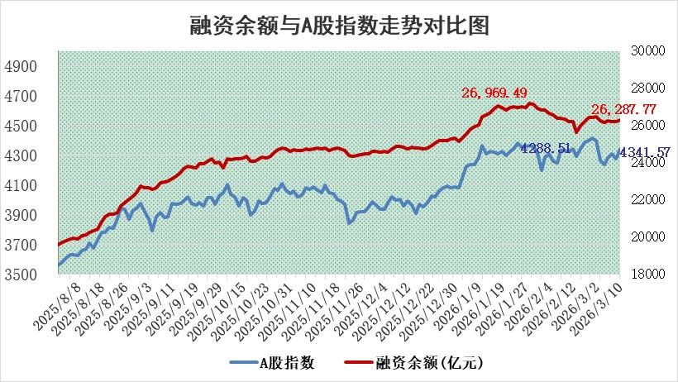
标的证券 | 融资融券余额（亿元） | 融资余额（亿元） | 融券余额（亿元） | 融资买入额（亿元） | 融资融券规模变化（亿元） | 融资余额增幅(‰) | 融券余额增幅(%)
统计数据 | 26,553.40 | 26,287.77 | 180.48 | 2,333.84 | 97.01 | 3.71 | -0.40

 |  |  |  |  |  |  |  | 305,932,142.23
 |  |  |  |  |  |  |  | 288615228.52
 |  |  |  |  |  |  |  | 288615228.52
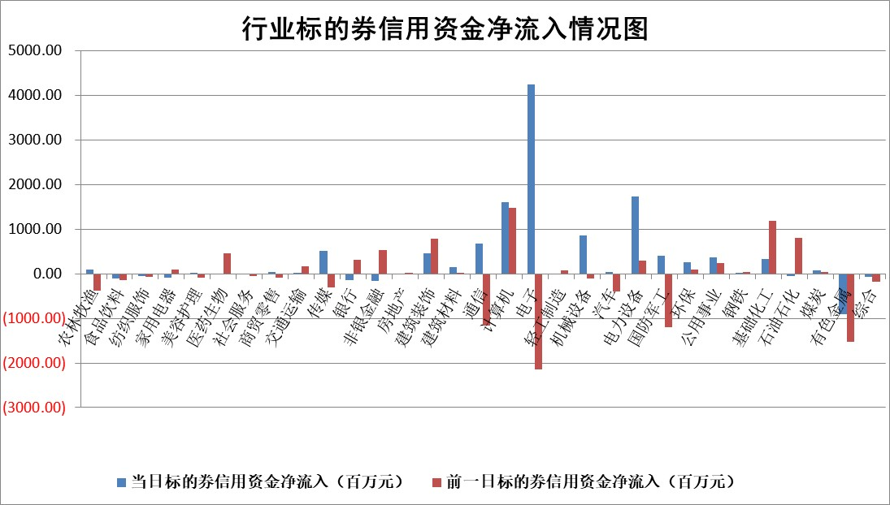

标的基金代码 | 标的基金简称 | 融资余额/市值(%) | 融资余额增幅(%) | 融资买入额/成交金额(%) | （融资余额净增额-融券余额净增额）/市值(‱) | 融券余额降幅(%) | ABS[（融资余额净增额-融券余额净增额）/市值净增额-1](%)
159902 | 华夏中小板ETF | 0.00 | 0.00 | 0.00 | 0.00 | 0.00 | 100.00
159915 | 易方达创业板ETF | 1.45 | -13.92 | 405.77 | -24.32 | -15.74 | 82.10
159919 | 嘉实沪深300ETF | 0.96 | -0.58 | 0.79 | -0.71 | -11.27 | 100.59
159920 | 华夏恒生ETF | 28.20 | 0.17 | 6.92 | 5.04 | 100.00 | 96.78
159922 | 嘉实中证500ETF | 0.79 | -4.91 | 36.68 | 0.12 | 12.87 | 99.96
159925 | 南方沪深300ETF | 0.22 | -2.77 | 0.34 | -1.38 | -15.98 | 101.29
159928 | 消费ETF | 2.04 | -1.29 | 2.34 | -2.76 | -1.08 | 109.48
159934 | 易方达黄金ETF | 8.68 | 0.19 | 17.86 | 1.61 | 0.00 | 98.64
159939 | 全指信息技术ETF | 0.60 | 5.02 | 218.78 | 2.86 | -2.41 | 101.21
159940 | 全指金融地产ETF | 0.18 | 1.71 | 0.00 | 0.31 | 0.00 | 99.63
159995 | 半导体芯片ETF | 1.39 | -1.04 | 94.55 | -1.89 | -12.86 | 100.90
159997 | 天弘中证电子ETF | 1.23 | 2.46 | 10.28 | 2.96 | 0.00 | 98.51
159998 | 天弘中证计算机主题ETF | 0.69 | 3.91 | 0.21 | 2.59 | 0.00 | 96.52
510050 | 华夏上证50ETF | 2.48 | -0.05 | 106.13 | 0.08 | 1.61 | 99.95
510180 | 华安上证180ETF | 0.33 | 0.09 | 0.62 | 0.00 | -3.62 | 100.00
510880 | 华泰柏瑞红利ETF | 0.56 | 13.99 | 4.35 | 7.29 | 32.06 | 114.50
510900 | 易方达恒生H股ETF | 42.80 | -0.20 | 6.05 | -8.60 | 0.00 | 106.17
511010 | 5年期国债ETF | 2.33 | -0.24 | 0.02 | -0.55 | 0.00 | 99.65
511380 | 可转债及可交换债券ETF | 2.24 | 4.73 | 131.54 | 13.09 | 7.89 | 66.61
512000 | 全指证券ETF | 6.03 | 0.10 | 38.86 | 0.59 | -0.75 | 99.42
512010 | 沪深300医药卫生ETF | 3.72 | -1.38 | 34.99 | -4.94 | 4.63 | 103.84
512070 | 沪深300非银ETF | 1.91 | -0.25 | 1246.00 | -0.51 | -1.08 | 100.55
512400 | 南方中证申万有色金属ETF | 1.80 | -0.58 | 5.42 | -0.93 | 3.22 | 100.88
512580 | 广发中证环保产业ETF | 0.19 | -17.79 | 0.05 | -4.22 | 0.00 | 104.41
512660 | 国泰中证军工ETF | 2.40 | -2.96 | 5.69 | -7.68 | -1.21 | 89.38
512800 | 华宝中证银行ETF | 4.54 | 1.85 | 5.28 | 8.32 | 0.42 | 108.28
512980 | 广发中证传媒ETF | 2.53 | 0.03 | 674.36 | 0.08 | 0.02 | 100.20
515030 | 华夏中证新能源汽车ETF | 0.89 | 3.79 | 1.02 | 2.86 | -2.84 | 95.57
515050 | 华夏中证5G通信主题ETF | 0.86 | 3.91 | 12.46 | -0.04 | -11.45 | 100.01
515070 | 华夏中证人工智能ETF | 1.11 | -2.98 | 4.90 | -3.40 | 0.00 | 101.92
标的股票比较指标 |  | 融资余额/流通A股市值(%) | 融资余额增幅(%) | 融资买入额/成交金额(%) | （融资余额净增额-融券余额净增额）/流通A股市值(‱) | 融券余额降幅(%) | ABS[（融资余额净增额-融券余额净增额）/流通A股市值净增额-1](%)
前十名标的个股 |  | 福建水泥 | 绿联科技 | 华纺股份 | 荣昌生物 | 六国化工 | 章源钨业
 |  | 天马科技 | 福事特 | 海宁皮城 | 优刻得 | 隆扬电子 | 港通医疗
 |  | 英唐智控 | 博睿数据 | 荣昌生物 | 众智科技 | 珠城科技 | 水发燃气
 |  | 木林森 | 长飞光纤 | 华兰股份 | 福事特 | 榕基软件 | 北方稀土
 |  | 齐峰新材 | 航亚科技 | 振德医疗 | 思泰克 | 浩通科技 | 创新医疗
 |  | 超颖电子 | 荣昌生物 | 金溢科技 | 中英科技 | 杭齿前进 | 青云科技
 |  | 美硕科技 | 源杰科技 | 圣诺生物 | 飞南资源 | 巨轮智能 | 顺灏股份
 |  | 鸿日达 | 优刻得 | 山鹰国际 | 水发燃气 | 维信诺 | 海锅股份
 |  | 信凯科技 | 艾罗能源 | 凌志软件 | 拉普拉斯 | 善水科技 | 恒鑫生活
 |  | 润本股份 | 水发燃气 | 民生银行 | 太力科技 | 高华科技 | 永安行
后十名标的个股 |  | 达华智能 | 汉缆股份 | 通威股份 | 联特科技 | 海昌新材 | 特锐德
 |  | 京山轻机 | 联特科技 | 东吴证券 | 首航新能 | 凯盛新能 | 易点天下
 |  | 得润电子 | 首航新能 | 洁美科技 | 港通医疗 | 广大特材 | 物产中大
 |  | 金通灵 | 港通医疗 | 中南文化 | 新劲刚 | 大地熊 | 动力源
 |  | 人福医药 | 北方稀土 | 德邦股份 | 美信科技 | 品渥食品 | 中科创达
 |  | 远大智能 | 兔宝宝 | 达华智能 | 信凯科技 | 科威尔 | 六九一二
 |  | 太原重工 | 美信科技 | 京山轻机 | 康为世纪 | 漱玉平民 | 远达环保
 |  | 山东高速 | 四川黄金 | 得润电子 | 福达合金 | 金龙汽车 | 飞南资源
 |  | 农业银行 | 洲际油气 | 金通灵 | 爱迪特 | 江化微 | 通宝能源
 |  | 德邦股份 | 爱迪特 | 人福医药 | 北方稀土 | 良信股份 | 神州信息
说明：1.以上普通交易数据和信用交易数据皆以交易日收盘后数据为基准；2.上述标的证券总数据只计算标的证券市场总数据，不包括从标的证券中调出去标的证券数据，所以与交易所公布的总值略有不同； 3.上述行业采用申万一级行业分类；4.以上标的基金和标的个股中比较的6个指标值中：前5个（从左至右）为正向指标，值越大排名越靠前；第6个为逆向指标，值越小，排名越靠前；5.第6个指标中ABS[]表示求绝对值，其主要用于考量信用资金相对净流入对股价相对净变化的贡献程度；6.数据来源：wind，交易所。

 |  |  |  | 证券代码 | 新增融资余额 | 融资买入额 | 融资买入增幅前10
 |  | 1 | 西部建设 | 002302 | 80643953 | 177472374 | 41%
 |  | 2 | 天键股份 | 301383 | 27855096 | 56831811 | 39%
 |  | 3 | 井松智能 | 688251 | 7040854 | 13763946 | 27%
 |  | 4 | 国电电力 | 600795 | 116116226 | 151740647 | 23%
 |  | 5 | 华立科技 | 301011 | 9342856 | 31199107 | 23%
 |  | 6 | 捷邦科技 | 301326 | 9066090 | 22350547 | 22%
 |  | 7 | 海利尔 | 603639 | 19864834 | 35520613 | 20%
 |  | 8 | 华研精机 | 301138 | 7597460 | 13339451 | 16%
 |  | 9 | 鹏辉能源 | 300438 | 83773067 | 304558811 | 16%
 |  | 10 | 建科股份 | 301115 | 7106455 | 29879412 | 15%

